2024년 8월 20일 14시 28분 43초
앨범 이미지 | 곡 이름 | 가수 이름 | 앨범 이름
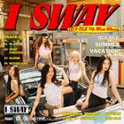 | 클락션 (Klaxon) | (여자)아이들 | I SWAY
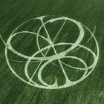 | Supernova | aespa | Armageddon - The 1st Album
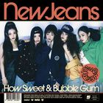 | How Sweet | NewJeans | How Sweet
 | Small girl (Feat. 도경수 (D.O.)) | 이영지 | 16 Fantasy
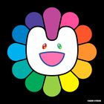 | Supernatural | NewJeans | Supernatural
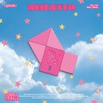 | 고민중독 | (여자)아이들 | 1st Mini Album 'MANITO'
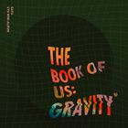 | 한 페이지가 될 수 있게 | aespa | The Book of Us : Gravity
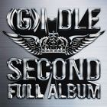 | 나는 아픈 건 딱 질색이니까 | NewJeans | 2
 | Sticky | 이영지 | Sticky
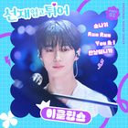 | 소나기 | NewJeans | 선재 업고 튀어 OST Part 1
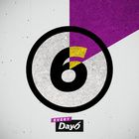 | 예뻤어 | QWER | Every DAY6 February
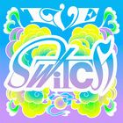 | 해야 (HEYA) | DAY6 (데이식스) | IVE SWITCH
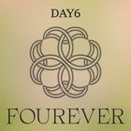 | Welcome to the Show | (여자)아이들 | Fourever
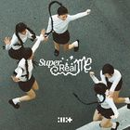 | Magnetic | KISS OF LIFE | SUPER REAL ME
 | SPOT! (Feat. JENNIE) | 이클립스 (ECLIPSE) | SPOT!
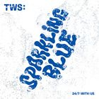 | 첫 만남은 계획대로 되지 않아 | DAY6 (데이식스) | TWS 1st Mini Album 'Sparkling Blue'
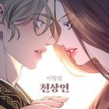 | 천상연 | IVE (아이브) | 천상연 (웹툰 '선녀외전' X 이창섭 (LEE CHANGSUB))
 | Armageddon | DAY6 (데이식스) | Armageddon - The 1st Album
 | 에피소드 | 아일릿 (ILLIT) | 에피소드
 | Bubble Gum | 지코 (ZICO) | How Sweet
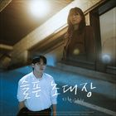 | 슬픈 초대장 | TWS (투어스) | 슬픈 초대장
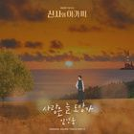 | 사랑은 늘 도망가 | 이창섭 | 신사와 아가씨 OST Part.2
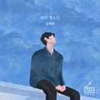 | 비의 랩소디 | aespa | 비의 랩소디
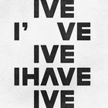 | I AM | 이무진 | I've IVE
 | 밤양갱 | NewJeans | 밤양갱
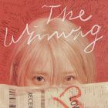 | Love wins all | 순순희 (지환) | The Winning
 | ETA | 임영웅 | NewJeans 2nd EP 'Get Up'
 | Hype Boy | 임재현 | NewJeans 1st EP 'New Jeans'
 | 헤어지자 말해요 | IVE (아이브) | 1집 Alone
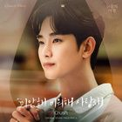 | 미안해 미워해 사랑해 | 비비 (BIBI) | 눈물의 여왕 OST Part.4
 | To. X | 아이유 (IU) | To. X - The 5th Mini Album
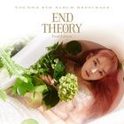 | 사건의 지평선 | NewJeans | YOUNHA 6th Album Repackage 'END THEORY : Final Edition'
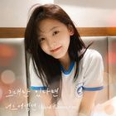 | 그대만 있다면 (여름날 우리 X 너드커넥션 (Nerd Connection)) | NewJeans | 그대만 있다면 (여름날 우리 X 너드커넥션 (Nerd Connection))
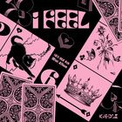 | 퀸카 (Queencard) | 박재정 | I feel
 | Ditto | Crush | NewJeans 'OMG'
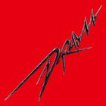 | Drama | 태연 (TAEYEON) | Drama - The 4th Mini Album
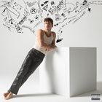 | I Don't Think That I Like Her | 윤하 (YOUNHA) | CHARLIE
 | Attention | 너드커넥션 (Nerd Connection) | NewJeans 1st EP 'New Jeans'
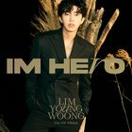 | 우리들의 블루스 | (여자)아이들 | IM HERO
 | 이제 나만 믿어요 | NewJeans | 내일은 미스터트롯 우승자 특전곡
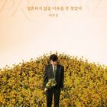 | 청혼하지 않을 이유를 못 찾았어 | aespa | 청혼하지 않을 이유를 못 찾았어
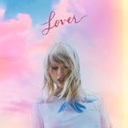 | Cruel Summer | Charlie Puth | Lover
 | Dangerously | NewJeans | Nine Track Mind (Deluxe Edition)
 | 내가 S면 넌 나의 N이 되어줘 | 임영웅 | TWS 2nd Mini Album ‘SUMMER BEAT!’
 | Super Shy | 임영웅 | NewJeans 2nd EP 'Get Up'
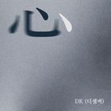 | 심 (心) | 이무진 | 심 (心)
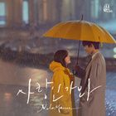 | 사랑인가 봐 | Taylor Swift | 사랑인가 봐 (사내맞선 OST 스페셜 트랙)
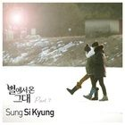 | 너의 모든 순간 | Charlie Puth | 별에서 온 그대 OST Part.7 (SBS 수목드라마)
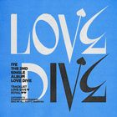 | LOVE DIVE | TWS (투어스) | LOVE DIVE
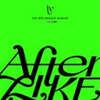 | After LIKE | NewJeans | After LIKE

